Лист1
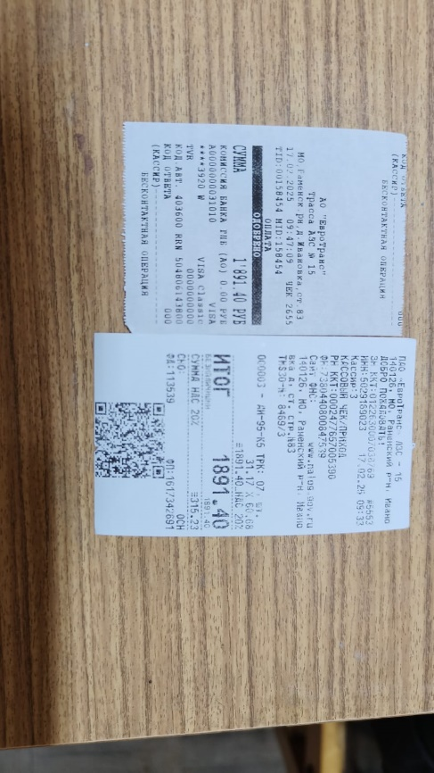
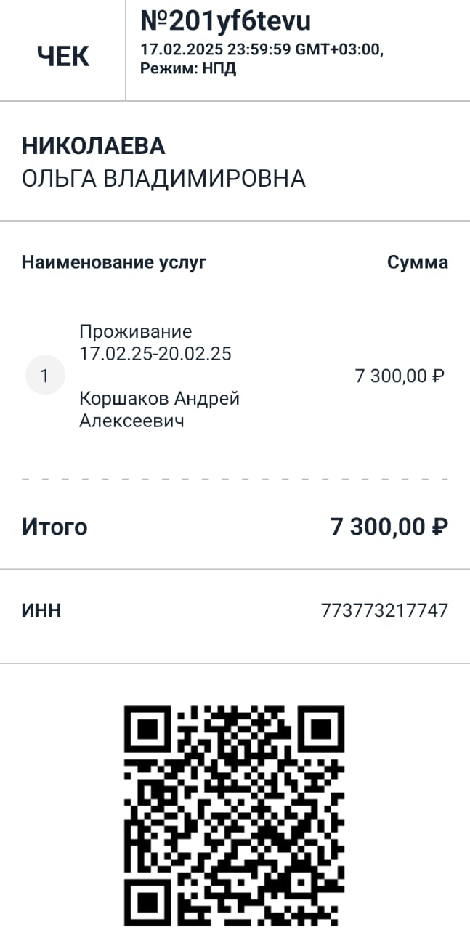
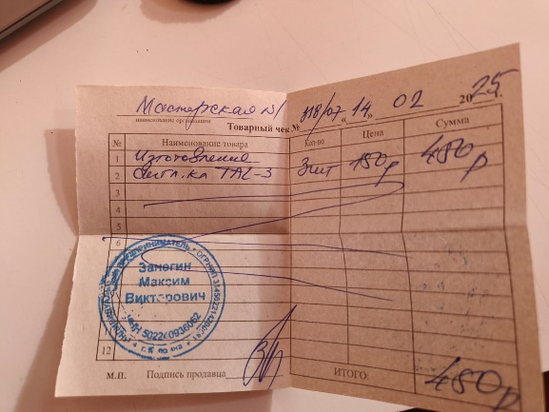
№ п/п | Наименование | Сумма
1 | Проживание с 17.2 по 20.02 | 7,300.00
2 | Бензин | 1,891.40
3 | Ключи для офиса | 450.00
 | Итого | 9,641.40

